瓷砖
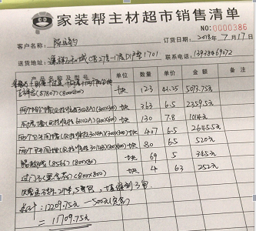
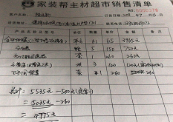
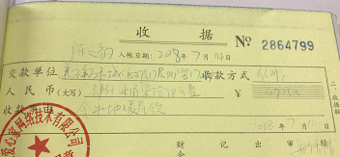
瓷砖预算
项目 | 面积（贴砖） | 规格 | 数量 | 单价 | 总价 | 实际面积（墙或地）
客厅走道阳台 | 51.2 | 0.8*0.8 | 80.00 | 41.25 | 3300.00 | 42.53
主卧 | 16.64 | 0.8*0.8 | 26.00 | 41.25 | 1072.50 | 10.68
次卧 | 10.24 | 0.8*0.8 | 16.00 | 41.25 | 660.00 | 9.43 | 0.64
书房 | 10.24 | 0.8*0.8 | 16.00 | 41.25 | 660.00 | 8.78 | 0.36
主卫墙面 | 17.2 | 0.3*0.3 | 191.11 | 6.50 | 1242.22 | 17.20 | 0.18
主卫地面 | 3.3 | 0.3*0.3 | 36.67 | 6.50 | 238.33 | 3.29 | 0.09
次卫墙面 | 18 | 0.3*0.3 | 200.00 | 6.50 | 1300.00 | 18.00
次卫地面 | 3.6 | 0.3*0.3 | 40.00 | 6.50 | 260.00 | 3.58
厨房地面 | 5.9 | 0.8*0.8 | 9.22 | 41.25 | 380.27 | 5.69
阳台墙砖 | 10.49 | 0.3*0.3 | 116.52 | 6.50 | 757.38 | 10.49 |  | 2.3868
厨房墙面 | 22 | 0.3*0.6 | 122.22 | 7.80 | 953.33 | 22.00 |  | 8.1
过门石 |  | 0.8*0.8 | 4.00 | 63.00 | 252.00
踢脚线 |  | 0.8*0.08 | 49.00 | 5.00 | 245.00
 |  |  |  |  |  |  |  | 10.4868
 |  |  |  | 总造价 | 11321.04 | 151.67
入户走廊 | 4.5 |  |  | 墙面积 | 67.69
客厅走廊 | 4.5625 |  |  | 地面面积 | 83.98
客厅 | 13.87 |  |  | 建筑面积 | 124.80
南阳台 | 4.215 |  |  | 得房率 | 67.29
餐厅+北阳台 | 12.0651
厕所走廊 | 3.321
总面积 | 42.5336 |  |  | 地暖面积 | 61.00

项目 | 家装帮数量 | 个人测算数量 | 误差 | 项目 | 家装帮数量 | 个人测算数量 | 误差
厕所墙 | 407.00 | 391.11 | 15.89 | 厕所墙 | 407.00 | 391.11 | 15.89
厕所地 | 80.00 | 76.67 | 3.33 | 厕所地 | 80.00 | 76.67 | 3.33
厨房墙 | 130.00 | 122.22 | 7.78 | 厨房墙 | 130.00 | 122.22 | 7.78
大地砖 | 123.00 | 147.22 | -24.22 | 大地砖 | 123.00 | 147.22 | -24.22
踢脚线 | 69.00 | 49.00 | 20.00 | 踢脚线 | 69.00 | 49.00 | 20.00
过门石 | 4.00 | 4.00 | 0.00 | 过门石 | 4.00 | 4.00 | 0.00
阳台 | 363.00 | 233.04 | 129.96 | 阳台 | 363.00 | 233.04 | 129.96
总价 | 12209.75 | 11321.04 | 888.71 | 总价 | 12209.75 | 11321.04 | 888.71

